sheet1
院内采购公开询价报价单
项目名称 | 隔离病房楼申请不锈钢清洗槽项目
公司名称
序号 | 名称 | 材质说明 | 型号/规格 （W*D*H） | 数量 | 单位 | 单价(元) | 金额(元) | 图片（款式）
1 | 清洗间不锈钢清洗槽 | 采用304#不锈钢板，主要结构支持部分厚度不小于1.2mm，非承重部分部分厚度不小于1.0mm。表面不易刮花。根据QB/T13668-2003《钢制书柜、资料柜通用技术条件》对外观、理化性能进行检验，表面光滑平整，无毛刺、焊瘸、夹渣和焊穿、裂缝、漏焊等缺陷。漆膜附着力2级，漆膜冲击强度≥4N•m，无剥落和裂纹。经耐腐蚀及耐冲击强度测试。优质五金配件，纯铜芯感应自动水龙头。 | 3500W*700D*760H | 3 | 组 |  | 0 | 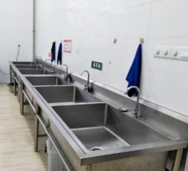
合计（元）
备注：供应商需分项报价及总价；以《深圳大学总医院院内采购公开询价报价单》加盖公章的形式报价，响应分项报价，总价，技术参数及商务参数，否则视为无效报价。
承诺服务条款：
联系人： 联系方式： 微信号： 邮箱：

